Sheet1
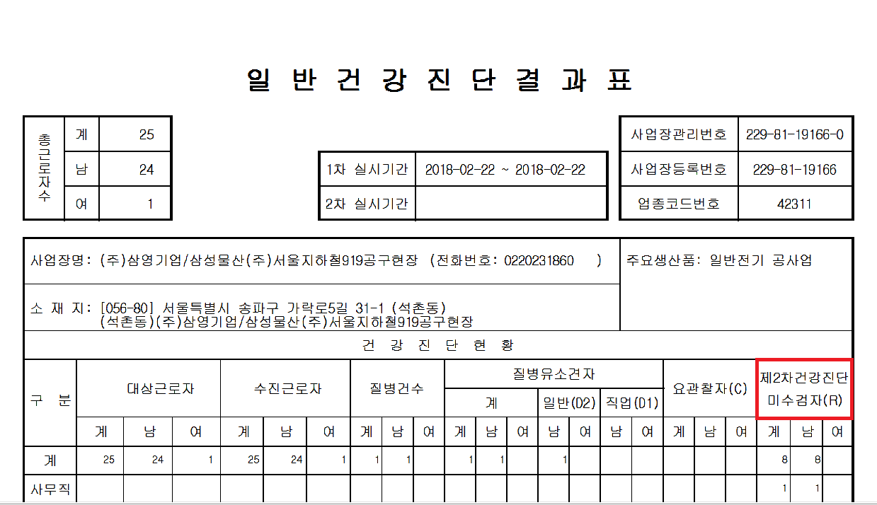

제2차건강진단미수검자가 아니라 확진검사 대상자로 변경해주세요.

